TransicionSubcritico
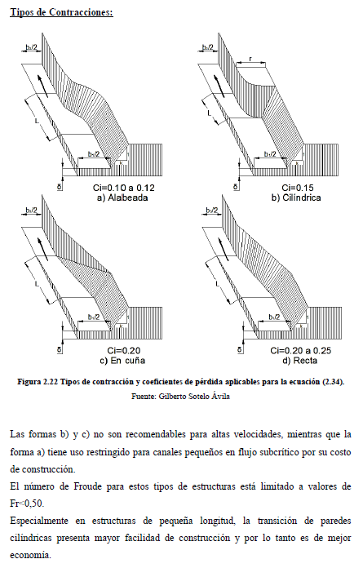
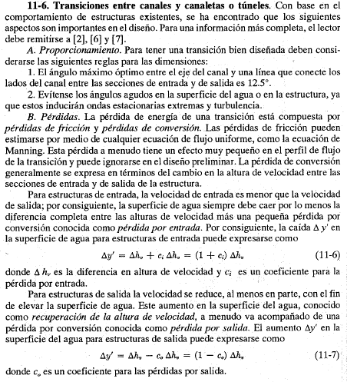
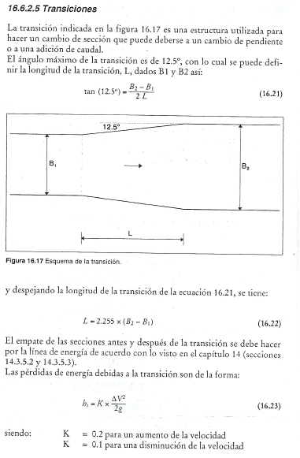
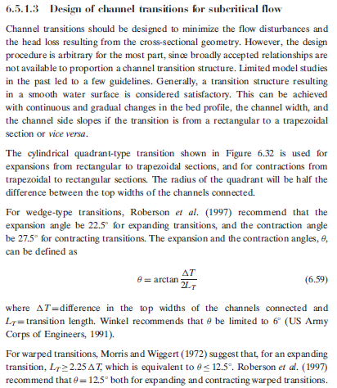
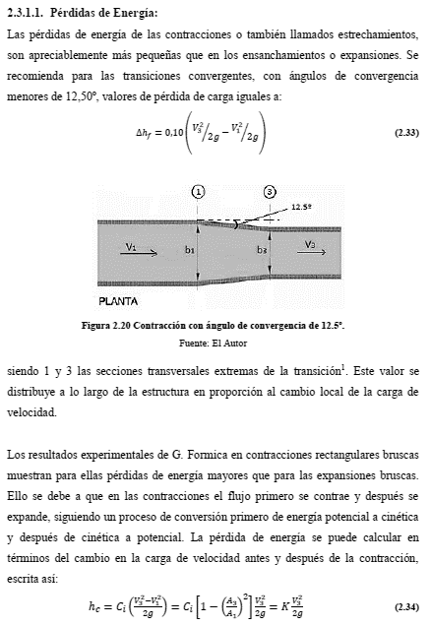
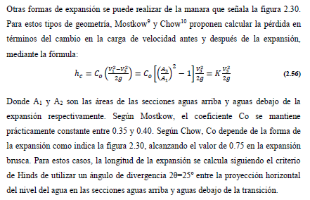
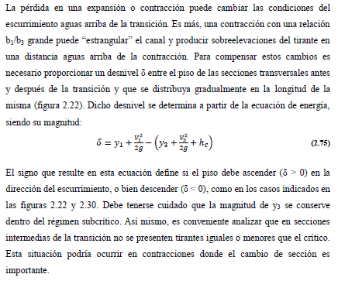
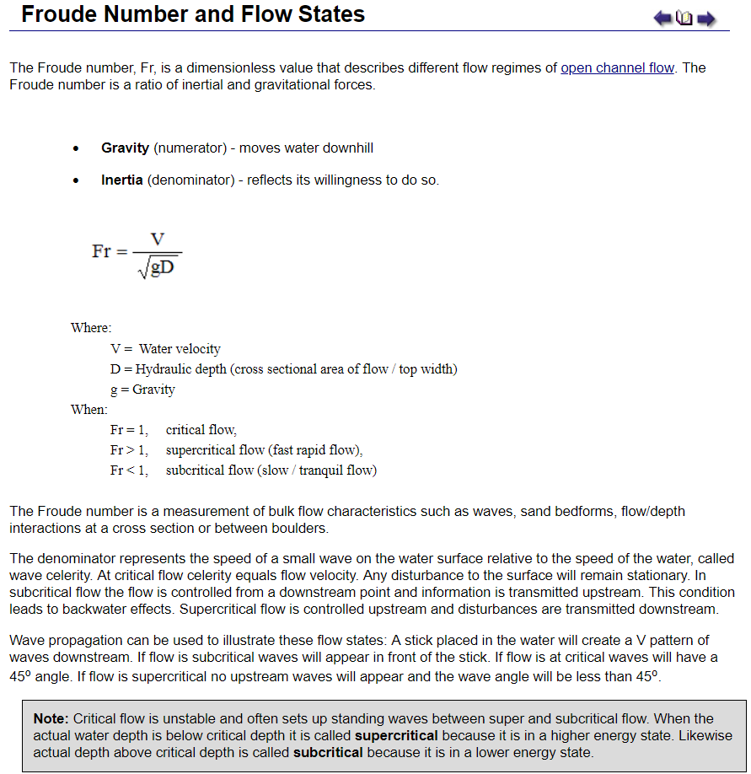
Diseño de estructura hidráulica de contracción y expansión a flujo subcrítico. |  |  |  |  |  | Tablas paramétricas |  |  |  |  |  |  |  |  |  |  | Tipos de contracciones | Tabla esquema CAD o GIS en planta tipo cuña. |  |  |  |  |  |  | Referencias
A. Geometría antes y después de la transición |  |  |  |  |  | Tipo de transición y ángulo de deflexión α. Valores sugeridos |  |  |  |  | Entrada, m: 209.2 |  | Salida, m: 375 |  |  |  |  | CX Origen, m | 0 | Sobreancho TIN | 108.125 |  |  |  | Recopilación realizada por González Castro Jorge Luis.
Parámetro | Entrada B₁ | Salida B₃ | Estructura | Transición de inicio canal principal de creciente Arroyo El Zorro. |  | Clase | Tipo | α, ° | Validación | α, ° | x | y | x | y |  |  |  | CY Origen, m | 0 | Máx Y, m | 307.5
Geometría | Trapezoidal | Trapezoidal | Factor multiplicador tramos de aproximación en prototipo HEC-RAS |  | 0.5 | Expansión | Óptima | 12.5 | Expansión Óptima | 12.5 | 108.125 | 146.6 | 524.5 | 307.5 |  |  |  | CZ Origen, m | 2500 | Mín Y, m | -307.5
B, Ancho base, m* | 209.2 | 375 | Desplazamiento no coalineación en geometría rectangular, m |  | 0.01 | Expansión | Brusca | 22.5 | Expansión Brusca | 22.5 | 108.1 | -146.6 | 524.5 | -307.5
B, Ancho base, m. Validación | 209.2 | 375 |  |  |  | Contracción | Óptima | 12.5 |  |  |  |  |  |  |  |  |  | CodLinea | DescLinea | Secuencia | CX | CY | CZ no compensado | CZ compensado
Transición de inicio canal principal de creciente Arroyo El Zorro. Esquema en planta, relacion de escala xy 1:2.1, F. subcrítico.
Talud z:1 | 14 | 40 |  |  |  | Contracción | Brusca | 27.5 |  |  |  |  |  |  |  |  |  | 1 | Eje | 1 | 0 | 0 | 2500.3 | 2500.3
y, Altura lámina agua, m | 2.6 | 2.6 |  |  |  |  |  |  |  |  |  |  |  |  |  |  |  | 1 | Eje | 2 | 216.25 | 0 | 2500.0 | 2500.0
s, Pendiente canal, m/m | 0.0011631 | 0.0011631 |  |  |  | Datos para esquema de transición en planta |  |  |  |  |  |  |  |  |  |  |  | 1 | Eje | 3 | 416.38830432 | 0 | 2500.0 | 2499.8
BL, Borde libre, m | 0.40 | 0.40 |  |  |  | Longitud entrada y salida, m |  | 216.25 |  | Localización secciones |  |  | L, Localización transición |  |  |  |  | 1 | Eje | 4 | 632.63830432 | 0 | 2499.8 | 2499.5
T, Ancho superficial lámina, m | 282 | 583 |  |  |  | x | y Base izquierda | y Base derecha | y Eje | Sección | x | y | x | y |  |  |  | 2 | Base izquierda | 1 | 0 | 104.6 | 2500.3 | 2500.3
Ancho corona, m | 293.2 | 615 |  |  |  | 0 | 104.6 | -104.6 | 0 | B₁ | 108.125 | 0 | 216.25 | -350.75 |  |  |  | 2 | Base izquierda | 2 | 216.25 | 104.6 | 2500.0 | 2500.0
A, Área hidráulica, m² | 638.56 | 1245.4 |  |  |  | 216.25 | 104.6 | -104.6 | 0 | B₂ | 316.31915216 | 0 | 416.4 | -350.75 |  |  |  | 2 | Base izquierda | 3 | 416.38830432 | 187.5 | 2500.0 | 2499.8
V, Velocidad, m/s | 0.82 | 0.42 |  |  |  | 416.4 | 187.5 | -187.5 | 0 | B₃ | 524.5 | 0 |  |  |  |  |  | 2 | Base izquierda | 4 | 632.63830432 | 187.5 | 2499.8 | 2499.5
yc, Profundidad crítica, m | 0.84 | 0.57 |  |  |  | 632.6 | 187.5 | -187.5 | 0 | α = 22.5° | 316.3 | 166.775 |  |  |  |  |  | 3 | Base derecha | 1 | 0 | -104.6 | 2500.3 | 2500.3
Fr, Número de Froude | 0.174 | 0.092 |  |  |  |  |  |  |  | L = 200.1m | 316.31915216 | -350.75 |  |  |  |  |  | 3 | Base derecha | 2 | 216.25 | -104.6 | 2500.0 | 2500.0
*Con transición | Subcrítico | Subcrítico |  |  |  |  |  |  |  |  |  |  |  |  |  |  |  | 3 | Base derecha | 3 | 416.38830432 | -187.5 | 2500.0 | 2499.8
 |  |  |  |  |  | Líneas de corriente, lámina y coronas en planta |  |  |  |  |  |  |  |  |  |  |  | 3 | Base derecha | 4 | 632.63830432 | -187.5 | 2499.8 | 2499.5
 |  |  |  |  |  | x | Corriente izquierda | Corriente derecha | Lámina izquierda | Lámina derecha | Corona izquierda | Corona derecha |  |  |  |  |  | 4 | Corona izquierda | 1 | 0.0 | 146.6 | 2503.3 | 2503.3
B. Geometría de la transición |  |  |  |  |  | 0.0 | 52.3 | -52.3 | 141.0 | -141.0 | 146.6 | -146.6 |  |  |  |  |  | 4 | Corona izquierda | 2 | 216.3 | 146.6 | 2503.0 | 2503.0
Atención: Al cambiar los anchos que definen una expansión o una contracción, es necesario seleccionar el tipo de transición para actualizar los cálculos. |  |  |  |  |  | 216.3 | 52.3 | -52.3 | 141.0 | -141.0 | 146.6 | -146.6 |  |  |  |  |  | 4 | Corona izquierda | 3 | 416.4 | 307.5 | 2503.0 | 2502.8
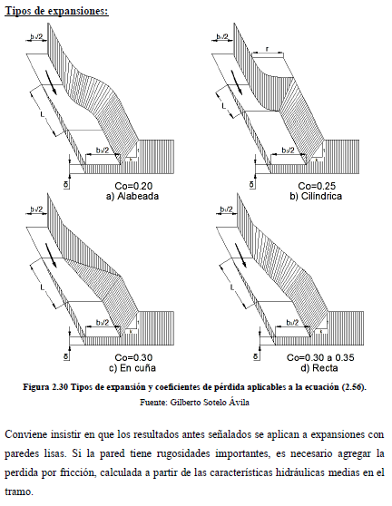
 |  |  |  |  |  | 416.4 | 93.8 | -93.8 | 291.5 | -291.5 | 307.5 | -307.5 |  |  |  |  |  | 4 | Corona izquierda | 4 | 632.6 | 307.5 | 2502.8 | 2502.5
Transición de inicio canal principal de creciente Arroyo El Zorro. Perfil sin compensación por desnivel, relacion de escala xy, 1 : 194.1
 | y, Lámina no compensada |  | y, Solera no compensada |  | y - Pérdida total no compensada |  | Solera + yc, no compensada |  | B₁ |  | B₂ |  | B₃ |  | Corona no compensada
0 | 2.9 | 0 | 0.3 | 0 | 2.6 | 0 | 1.1 | 108.125 | 0 | 316.31915216 | 0 | 524.5 | 0 | 0 | 3.3
216.25 | 2.6 | 216.25 | 0.0 | 216.25 | 2.4 | 216.25 | 0.9 |  |  |  |  |  |  | 216.25 | 3.0
416.38830432 | 2.6 | 416.38830432 | 0.0 | 416.38830432 | 2.4 | 416.38830432 | 0.6 |  |  |  |  |  |  | 416.38830432 | 3.0
632.63830432 | 2.4 | 632.63830432 | -0.2 | 632.63830432 | 2.1 | 632.63830432 | 0.3 |  |  |  |  |  |  | 632.63830432 | 2.8
Parámetro | Valor | Unidad |  |  |  | 632.6 | 93.8 | -93.8 | 291.5 | -291.5 | 307.5 | -307.5 |  |  |  |  |  | 5 | Corona derecha | 1 | 0.0 | -146.6 | 2503.3 | 2503.3
Q, Caudal diseño | 522.1 | m³/s |  |  |  |  |  |  |  |  |  |  |  |  |  |  |  | 5 | Corona derecha | 2 | 216.3 | -146.6 | 2503.0 | 2503.0
g, Aceleración gravedad | 9.806 | m/s² |  |  |  | Datos para esquema de transición en perfil |  |  |  |  |  |  |  |  |  |  |  | 5 | Corona derecha | 3 | 416.4 | -307.5 | 2503.0 | 2502.8
n, Coeficiente rugosidad Manning | 0.035 | Adimensional |  |  |  | Transición | Con compensación por desnivel δ |  |  |  |  | Sin compensación por desnivel δ |  |  |  |  |  | 5 | Corona derecha | 4 | 632.6 | -307.5 | 2502.8 | 2502.5
Clase de transición | Expansión |  |  |  |  | x | y, Lámina compensada | y, Solera compensada | y - Pérdida total compensada | Solera + yc, compensada | Corona compensada | y, Lámina no compensada | y, Solera no compensada | y - Pérdida total no compensada | Solera + yc, no compensada | Corona no compensada |  | 6 | Dominio TIN izquierda | 1 | 0.0 | 415.625 | 2503.3 | 2503.3
Tipo de transición | Expansión Brusca |  |  |  |  | 0 | 2.9 | 0.3 | 2.6 | 1.1 | 3.3 | 2.9 | 0.3 | 2.6 | 1.1 | 3.3 |  | 6 | Dominio TIN izquierda | 2 | 216.3 | 415.625 | 2503.0 | 2503.0
α, Ángulo deflexión | 22.5 | ° |  |  |  | 216.25 | 2.6 | 0.0 | 2.4 | 0.9 | 3.0 | 2.6 | 0.0 | 2.4 | 0.9 | 3.0 |  | 6 | Dominio TIN izquierda | 3 | 416.4 | 415.625 | 2503.0 | 2502.8
Forma de transición | Cuña |  |  |  |  | 416.4 | 2.4 | -0.2 | 2.2 | 0.4 | 2.8 | 2.6 | 0.0 | 2.4 | 0.6 | 3.0 |  | 6 | Dominio TIN izquierda | 4 | 632.6 | 415.625 | 2502.8 | 2502.5
Coeficiente Ci o Co | 0.3 | Adimensional |  |  |  | 632.6 | 2.1 | -0.5 | 1.9 | 0.1 | 2.5 | 2.4 | -0.2 | 2.1 | 0.3 | 2.8 |  | 7 | Dominio TIN derecha | 1 | 0.0 | -415.625 | 2503.3 | 2503.3
L, Longitud transición | 200.1 | m |  |  |  |  |  |  |  |  |  |  |  |  |  |  |  | 7 | Dominio TIN derecha | 2 | 216.3 | -415.625 | 2503.0 | 2503.0
Deflexion lateral = (B₃ - B₁) / 2 | 82.9 | m |  |  |  |  |  |  |  |  |  |  |  |  |  |  |  | 7 | Dominio TIN derecha | 3 | 416.4 | -415.625 | 2503.0 | 2502.8
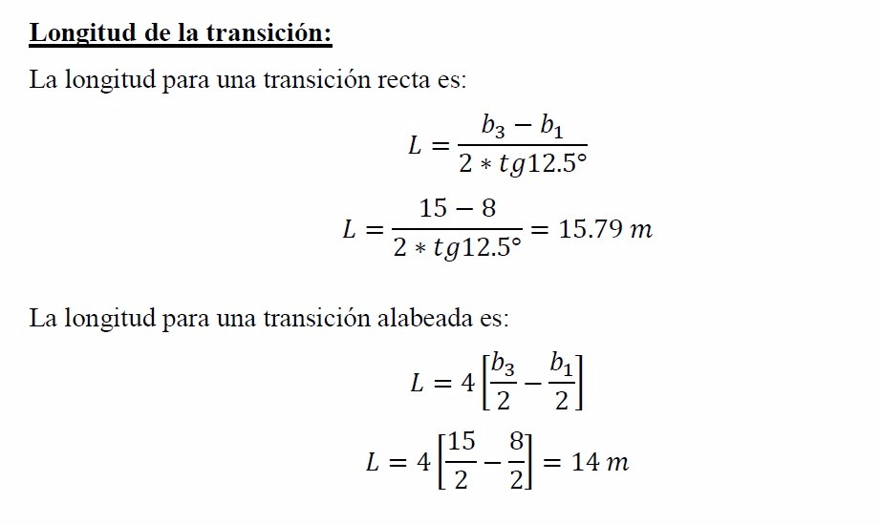
 |  |  |  |  |  | Coeficientes de pérdida (valores sugeridos) y longitud de transición |  |  |  |  |  |  |  |  |  |  |  | 7 | Dominio TIN derecha | 4 | 632.6 | -415.625 | 2502.8 | 2502.5
C. Pérdidas de energía de compensación de altura por desnivel |  |  |  |  |  | Forma de transición | Ci | CO | Validación | L, Longitud transición | L, Longitud transición
Parámetro | Valor | Unidad |  |  |  |  | Contracción | Expansión |  | Ecuación | m
hc, Pérdida de energía | 0.008 | m |  |  |  | Alabeada | 0.1 | 0.2 | 0.2 | Alabeada | 331.60 |  |  |  |  |  |  | Procedimiento para creación de superficie usando ArcGIS for Desktop
Transición de inicio canal principal de creciente Arroyo El Zorro. Perfil con comp. por desnivel, relacion de escala xy, 1 : 194.1
 | y, Lámina compensada |  | y, Solera compensada |  | Corona compensada |  | y - Pérdida total compensada |  | Solera + yc, compensada |  | B₁ |  | B₂ |  | B₃
0 | 2.9 | 0 | 0.3 | 0 | 3.3 | 0 | 2.6 | 0 | 1.1 | 108.125 | 0 | 316.31915216 | 0 | 524.5 | 0
216.25 | 2.6 | 216.25 | 0.0 | 216.25 | 3.0 | 216.25 | 2.4 | 216.25 | 0.9
416.38830432 | 2.4 | 416.38830432 | -0.2 | 416.38830432 | 2.8 | 416.38830432 | 2.2 | 416.38830432 | 0.4
632.63830432 | 2.1 | 632.63830432 | -0.5 | 632.63830432 | 2.5 | 632.63830432 | 1.9 | 632.63830432 | 0.1
hf, Pérdida por fricción | 0.233 | m |  |  |  | Cilíndrica | 0.15 | 0.25 | 0.25 | Alabeada | 331.60 |  |  |  |  |  |  | 1. Copie los valores de la tabla esquema CAD o GIS en planta tipo cuña contenidos en esta hoja, incluída la cabecera.
ht, Pérdida total | 0.240 | m |  |  |  | Cuña | 0.2 | 0.3 | 0.3 | Recta | 200.14 |  |  |  |  |  |  | 2. Peque los valores en el libro de cálculo R.HydroTools.DisenoEstructuraContraccionExpansionSubcriticoGIS.xls en la hoja GIS. Copiar libro en D:\R.HydroTools\DisenoEstructuraContraccionExpansionSubcritico\
δ, Compensación por desnivel ** | -0.215 | m |  |  |  | Recta | 0.25 | 0.35 | 0.35 | Recta | 200.14 |  |  |  |  |  |  | 3. En ArcMAP, cargue y ejecute el ToolBox R.HydroTools.DisenoEstructuraContraccionExpansionSubcriticoGIS.tbx. Se recomienda el uso de las rutas predeterminadas: D:\R.HydroTools\DisenoEstructuraContraccionExpansionSubcritico. Dentro de esta carpeta es necesario crear las carpetas MDT y SHP.
 |  |  |  |  |  | Brusca | 0.3 | 0.75 | 0.75 | Recta | 200.14 |  |  |  |  |  |  | 4. Visualice los resultados obtenidos en ArcMAP y en ArcScene.
**El piso debe descender (d<0) en la dirección del escurrimiento. |  |  |  |  |  |  |  |  |  |  |  |  |  |  |  |  |  | Nota: El archivo R.HydroTools.DisenoEstructuraContraccionExpansionSubcriticoFolderStructure.zip contiene la estructura de directorios requerida en la unidad D:\.
 |  |  |  |  |  | Tipo de geometría
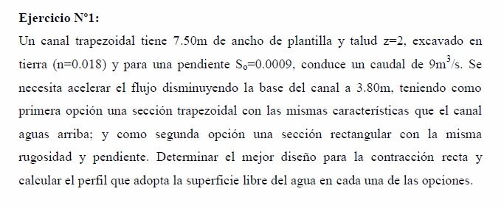
 |  |  |  |  |  | Tipo | Área en B₁, m2 | Área en B₃, m2 | T, Ancho superficial en B₁, m | T, Ancho superficial en B₃, m | Ancho corona con borde libre en B₁, m | Ancho corona con borde libre en B₃, m | B₁, Ancho en base, m | B₃, Ancho en base, m
 |  |  |  |  |  | Rectangular | 543.92 | 975 | 209.2 | 375 | 209.2 | 375 | 209.2 | 375
 |  |  |  |  |  | Triangular | 94.64 | 270.4 | 72.8 | 208 | 84 | 240 | 0 | 0
 |  |  |  |  |  | Trapezoidal | 638.56 | 1245.4 | 282 | 583 | 293.2 | 615 | 209.2 | 375

Transición de inicio canal principal de creciente Arroyo El Zorro. Perfil con y sin comp. por desnivel, relacion escala xy, 1 : 194.1
 | y, Lámina compensada |  | y, Lámina no compensada |  | y, Solera compensada |  | y, Solera no compensada |  | Corona compensada |  | Corona no compensada |  | B₁ |  | B₂ |  | B₃
0 | 2.9 | 0 | 2.9 | 0 | 0.3 | 0 | 0.3 | 0 | 3.3 | 0 | 3.3 | 108.125 | 0 | 316.31915216 | 0 | 524.5 | 0
216.25 | 2.6 | 216.25 | 2.6 | 216.25 | 0.0 | 216.25 | 0.0 | 216.25 | 3.0 | 216.25 | 3.0
416.38830432 | 2.4 | 416.38830432 | 2.6 | 416.38830432 | -0.2 | 416.38830432 | 0.0 | 416.38830432 | 2.8 | 416.38830432 | 3.0
632.63830432 | 2.1 | 632.63830432 | 2.4 | 632.63830432 | -0.5 | 632.63830432 | -0.2 | 632.63830432 | 2.5 | 632.63830432 | 2.8
 |  |  |  |  |  | Pérdidas de energía
 |  |  |  |  |  | Tipo | Hc, Pérdida, m
 |  |  |  |  |  | Contracción | -0.007537572289
 |  |  |  |  |  | Expansión | 0.007537572289

 |  |  |  |  |  | Parámetros hidráulicos a la entrada
 |  |  |  |  |  | Depth,m | Flow Area, m² | Wet Perimeter, m | Top Width, m | Hydraulic Ratio, m | Hydraulic Depth, m | Velocity, m/s | Froude Number | Circular Tetta°
 |  |  |  |  |  | Yn | An | Pn | Tn | Rn | Dn | Vn | Fn | Tetta Yn°
 |  |  |  |  |  | Yc | Ac | Pc | Tc | Rc | Dc | Vc | Fc | Tetta Yc°
 |  |  |  |  |  | Slope Type | Sc Critic Slope |  |  |  |  | Shape | Units | Author, version
 |  |  |  |  |  | 1.71346 | 399.55888 | 257.29909 | 257.17686 | 1.55290 | 1.55363 | 1.30669 | 0.33477
 |  |  |  |  |  | 0.84321 | 186.35412 | 232.87010 | 232.80995 | 0.80025 | 0.80046 | 2.80166 | 1.00000
 |  |  |  |  |  | M, Mild | 0.012942 |  |  |  |  | P, Trapezoidal | m | https://github.com/rcfdtools

 |  |  |  |  |  | Parámetros hidráulicos a la salida
 |  |  |  |  |  | Depth,m | Flow Area, m² | Wet Perimeter, m | Top Width, m | Hydraulic Ratio, m | Hydraulic Depth, m | Velocity, m/s | Froude Number | Circular Tetta°
 |  |  |  |  |  | Yn | An | Pn | Tn | Rn | Dn | Vn | Fn | Tetta Yn°
 |  |  | Títulos en gráficas |  |  | Yc | Ac | Pc | Tc | Rc | Dc | Vc | Fc | Tetta Yc°
 |  |  | Transición de inicio canal principal de creciente Arroyo El Zorro. Esquema en planta, relacion de escala xy 1:2.1, F. subcrítico. |  |  | Slope Type | Sc Critic Slope |  |  |  |  | Shape | Units | Author, version
 |  |  | Transición de inicio canal principal de creciente Arroyo El Zorro. Perfil sin compensación por desnivel, relacion de escala xy, 1 : 194.1 |  |  | 1.20296 | 508.99343 | 471.26669 | 471.23662 | 1.08005 | 1.08012 | 1.02575 | 0.31518
 |  |  | Transición de inicio canal principal de creciente Arroyo El Zorro. Perfil con comp. por desnivel, relacion de escala xy, 1 : 194.1 |  |  | 0.57054 | 226.97422 | 420.65767 | 420.64341 | 0.53957 | 0.53959 | 2.30026 | 1.00000
 |  |  | Transición de inicio canal principal de creciente Arroyo El Zorro. Perfil con y sin comp. por desnivel, relacion escala xy, 1 : 194.1 |  |  | M, Mild | 0.014756 |  |  |  |  | P, Trapezoidal | m | https://github.com/rcfdtools

GraphProfile
Transición de inicio canal principal de creciente Arroyo El Zorro. Perfil con y sin comp. por desnivel, relacion escala xy, 1 : 194.1
 | y, Lámina compensada |  | y, Lámina no compensada |  | y, Solera compensada |  | y, Solera no compensada |  | Corona compensada |  | Corona no compensada |  | Solera + yc, no compensada |  | Solera + yc, compensada |  | B₁ |  | B₂ |  | B₃
0 | 2.9 | 0 | 2.9 | 0 | 0.3 | 0 | 0.3 | 0 | 3.3 | 0 | 3.3 | 0 | 1.1 | 0 | 1.1 | 108.125 | 0 | 316.31915216 | 0 | 524.5 | 0
216.25 | 2.6 | 216.25 | 2.6 | 216.25 | 0.0 | 216.25 | 0.0 | 216.25 | 3.0 | 216.25 | 3.0 | 216.25 | 0.9 | 216.25 | 0.9
416.38830432 | 2.4 | 416.38830432 | 2.6 | 416.38830432 | -0.2 | 416.38830432 | 0.0 | 416.38830432 | 2.8 | 416.38830432 | 3.0 | 416.38830432 | 0.6 | 416.38830432 | 0.4
632.63830432 | 2.1 | 632.63830432 | 2.4 | 632.63830432 | -0.5 | 632.63830432 | -0.2 | 632.63830432 | 2.5 | 632.63830432 | 2.8 | 632.63830432 | 0.3 | 632.63830432 | 0.1

GraphTop
Transición de inicio canal principal de creciente Arroyo El Zorro. Esquema en planta, relacion de escala xy 1:2.1, F. subcrítico.
 | y Base izquierda |  | y Base derecha |  | y Eje |  | B₁ |  | B₂ |  | B₃ |  | α = 22.5° |  | L, Localización transición |  | L = 200.1m |  | Corriente izquierda |  | Corriente derecha |  | Lámina izquierda
0 | 104.6 | 0 | -104.6 | 0 | 0 | 108.125 | 0 | 316.31915216 | 0 | 524.5 | 0 | 316.3 | 166.775 | 216.3 | -350.75 | 316.31915216 | -350.75 | 0.0 | 52.3 | 0.0 | -52.3 | 0.0 | 141.0
216.25 | 104.6 | 216.25 | -104.6 | 216.25 | 0 |  |  |  |  |  |  |  |  | 416.4 | -350.75 |  |  | 216.3 | 52.3 | 216.3 | -52.3 | 216.3 | 141.0
416.38830432 | 187.5 | 416.38830432 | -187.5 | 416.38830432 | 0 |  |  |  |  |  |  |  |  |  |  |  |  | 416.4 | 93.8 | 416.4 | -93.8 | 416.4 | 291.5
632.63830432 | 187.5 | 632.63830432 | -187.5 | 632.63830432 | 0 |  |  |  |  |  |  |  |  |  |  |  |  | 632.6 | 93.8 | 632.6 | -93.8 | 632.6 | 291.5

{R}
Diseño de estructura hidráulica de contracción y expansión a flujo subcrítico.

Descarga y actualización en:
https://github.com/rcfdtools/R.HydroTools/tree/main/DisenoEstructuraContraccionExpansionSubcritico

Licencia, cláusulas y condiciones de uso en:
https://github.com/rcfdtools/R.HydroTools/wiki/License


Password: 1234
HCMC - Herramientas computacionales para el diseño y modelación de cauces: El libro de Microsoft Excel R.HydroTools.DisenoEstructuraContraccionExpansionSubcritico.xlsm es utiilizado en la clase 1.15. Obras y estructuras hidráulicas y se nombra como HCMC0043_DisenoEstructuraContraccionExpansionSubcritico.xlsm.

